Лист1
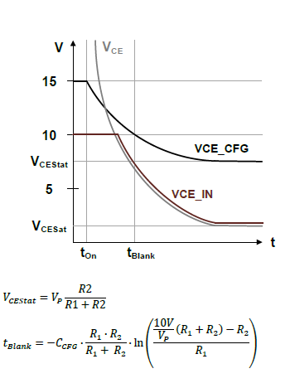
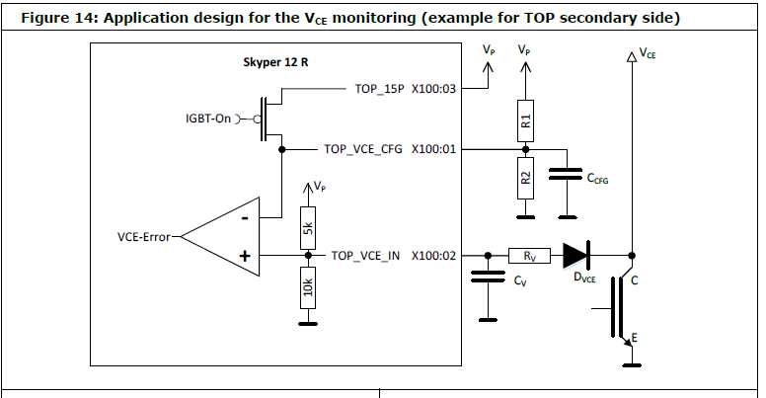
Расчет токовой защиты

R1= | 10000 | R
R2= | 3900 | R
Rv= | 510 | R
Ccfg= | 1.5E-09 | F | кондер задержки
Nd= | 2 | кол-во диодов в цепи Vce
Vf= | 0.59 | падение на диоде
VCE= | 2.15 | напряжение на VCE |  | вводи сюда
Vp= | 15 | питание модуля

R5k= | 5000 | R
R10k= | 10000 | К

Расчет времени задержки
Tblank= | 2.6193611091 | mks

Расчет фильтра на Сv

Cv= | 5.6E-10 | pF
Trise= | 8.4 | us | время заряда Сv
Tfall= | 0.8568 | us | время разряда Сv

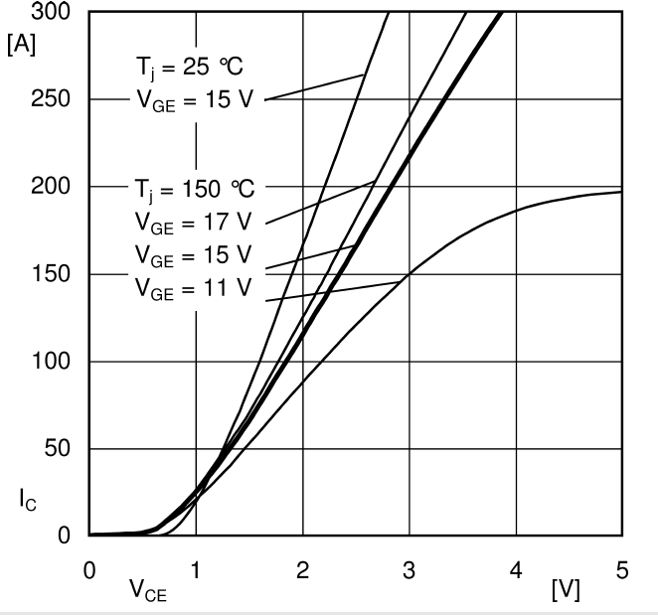
Расчет VCE_IN

VCE_IN= | 4.2150910668 | V | напряжение на входе VCE_IN

VCE_IN= | [Vp/R5k + (VCE+2*Vf)/Rv] / [1/R10k+1/Rv+1/R5k] |  |  |  | формула

Расчет делителя для входа VCE_CFG

Uref= | 4.2086330935 | V | нижнее плечо делителя

 |  |  |  |  |  | Vce= | 2.15 | напряжение насыщения
 |  |  |  |  |  | Ic= | 135 | ток коллектора из графика

